Textos
Registo do copybook | Texto | Observações | Exemplo
:PREFIX:-COBERTURAS (:PREFIX:-CB-CODE = '3403ACIDENTES ') | "ACIDENTES Capital Seguro o Morte por Acidente 20.000 € o Morte por Acidente de Circulação 40.000 € o lnvalidez Defínitiva para a Profissão ou AtÍvidade Compatível por Acidente - (66,6%) 20.000 € As garantias de Acidentes entram em vigor a partir da anuidade em que a Pessoa Segura tem idade ígual ou superior a 16 anos e terminam no termo da anuidade em que a Pessoa Segura complete os 65 anos. O capital seguro para as coberturas de Morte por Acidente, Morte por Acidente de Circulação e lnvalidez Definítiva para a Profissão ou Atividade Compatível por Acidente (66,6%) é único, pelo que, será pago por uma única vez." | No bloco GARANTIAS / LIMITES DE INDEMNIZAÇÃO
:PREFIX:-COBERTURAS (:PREFIX:-CB-CODE = '3403ASSISTMEDI') | "ASSISTÊNCIA MÉDICA E FAMILIAR As garantias desta cobertura vão variando ao longo da vigência do contrato em função da idade da Pessoa Segura: Orientação Médica Online / Telefónica o Orientação Médíca (Consultas de Medicina Familiar) o Confirmação de Diagnóstico o Testes de Hábitos Saudáveis o Orientação Nutricional o Oríentação Psicológica o Orientação Pediátrica o Programa "Põe-te em Forma" Envio de Médico ao Domicílio Envio de Medicamentos ao Domicílio Transporte de Urgência Acompanhamento da Pessoa Segura no Domicílio após Hospitalização Acompanhamento da Pessoa Segura Hospitalizada Acesso à Rede - Terapeutas da Fala Assistência Sénior o Avaliação Geriátríca lntegral o lntervenções de Urgência o lnformação Familiar em caso de Ocorrência de Sinistro o Acompanhamento Personalizado da Pessoa Segura Apoio à Família Acesso à Rede de Prestadores (Limpeza Habítação) Diagnóstico Preventivo Cond¡ções de Habitação" | No bloco GARANTIAS / LIMITES DE INDEMNIZAÇÃO | 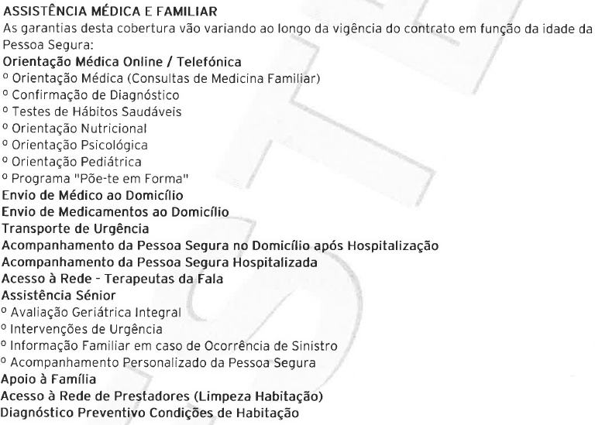
:PREFIX:-COBERTURAS (:PREFIX:-CB-CODE = '3403ASSISTPESS') | "ASSISTÊNCIA A PESSOAS EM VIAGEM o Transporte de Urgência no Estrangeiro llimitado o lnformação sobre a Evolução do Estado de Saúde no Estrangeiro llimitado o Despesas de Odontofogia no Estrangeíro 500 € o Transmissão de Mensagens Urgentes no Estrangeiro llimitado o Envio de Documentos e Objetos Pessoais 150 € o Deslocação de um Acompanhante junto da Pessoa Segura Hospitalizada llimitado o Assistência Domiciliária à Famífia 600 € o Gastos de Estadia para Acompanhante em caso de Hospitalização da Pessoa Segura no Estrangeiro 750 € o Assistência aos Filhos menores de 16 anos da Pessoa Segura Hospítalizada llimitado o Regresso Antecipado da Pessoa Segura que se encontre em Viagem llimitado o Serviço de lnformação para Viagens ao Estrangeiro llimitado o Gastos Médicos de Urgência em Consequência de Doença Aguda ou Acidente Grave no Estrangeiro 10.000 € o Prolongamento de Estadia em Hotel no Estrangeíro 750 € o Adiantamento de Fundos em caso de Acidente, Doença ou Roubo no Estrangeiro llimitado o Depósito de Caução por Hospitalização no Estrangeiro 10.000 € o lntérprete em caso de Hospitalização no Estrangeiro 500 € o Repatriamento Sanitário em caso de Acídente ou Doença Grave Súbita ou Acidente Ocorridos no Estrangeiro llimitado o Assistência aos Acompanhantes da Pessoa Segura Hospitalizada no Estrangeiro llimitado o Envio de Medicamentos ao Estrangeiro llimitado" | No bloco GARANTIAS / LIMITES DE INDEMNIZAÇÃO | 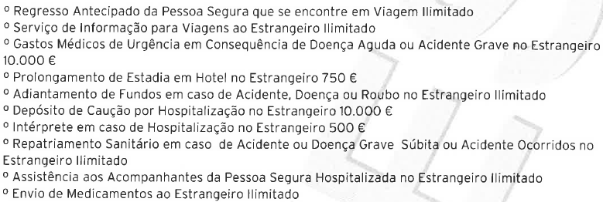
:PREFIX:-COBERTURAS (:PREFIX:-CB-CODE = '3403ASSISTSENI') | "ASSISTÊNCIA SÉNIOR+ - Acesso à Rede de Ambulatório - Consultas, Exames e Tratamentos No âmbito desta cobertura são assegurados os atos de diagonóstico ou terapêuticos a preços convencionados entre a Multicare e os prestadores, os quais são suportados integralmente pela Pessoa Segura. A lista dos prestadores da Rede Médica está disponívef para consulta em www.fidelidade.pt e neste endereço pode consultar os preços de referência, por ato médico, pratícados genericamente pelos prestadores Multicare. Os preços de referência nas unidades de saúde CUF poderão ser diferentes. - Medicina Preventiva Programa de Rastreío 65+ A cobertura garante a realízação periódica de rastreios de saúde personalizados, de acordo com uma avaliação de saúde índividual. Foram definidos ciclos de rastreios anuais de acordo com a idade da Pessoa Segura. O ano de entrada da Pessoa Segura na apólice, após decorrido o período de carência, corresponde ao "Ano 0". Após realização do rastreío do último ano de cada ciclo, é reiniciado o ciclo no Ano 1. Período de carência: 60 dias de período de carência após a data de adesão da Pessoa Segura à cobertura. - Acesso à Rede em Centros Residenciais para a Terce¡ra ldade No âmbito desta cobertura é assegurado o acesso à Rede em Centros Residenciais para a Terceira ldade, a preços convencionados entre a Multicare e os prestadores, os quais são suportados integralmente pela Pessoa Segura. Para mais informações sobre o seu Programa de Rastreio, bem como a Lista de Prestadores de Centros Residenciais, consulte a informação disponível em www.fidelidade.pt, na página do produto." | No bloco GARANTIAS / LIMITES DE INDEMNIZAÇÃO | 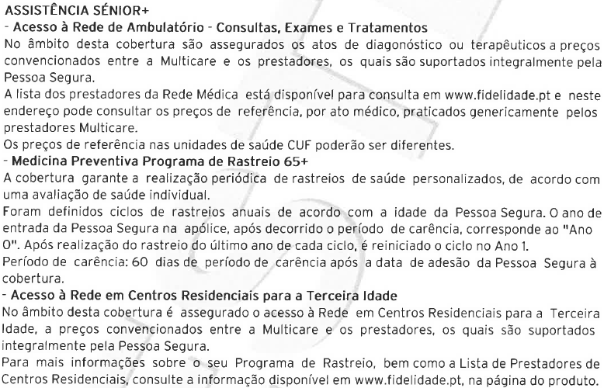
:PREFIX:-COBERTURAS (:PREFIX:-CB-CODE = '3403JAZIGOGAVE') | "JAZIGO, GAVETÃO OU SEPÚLTURA PERPÉTUA Capital Seguro: 1.500,00 € Esta cobertura garante a prestação do serviço fúnebre, contemplando, no que respeita à urna a disponibilizar, a prestação dos seguintes serviços: o Urna em samba, cor mogno e respetíva cobertura o Urna de zínco o Aplicação de filtros depuradores no interior da urna" | No bloco GARANTIAS / LIMITES DE INDEMNIZAÇÃO
:PREFIX:-COBERTURAS (:PREFIX:-CB-CODE = '3403ORGANIZACA') | "ORGANIZAÇÃO E DESPESAS DO SERVIÇO DE FUNERAL Capital Seguro: 3.250,00 € O Fidefidade Proteção Vital Familia garante, em caso de morte da Pessoa Segura, através da Entidade Responsável pela Organização dos Serviços, a prestação dos seguintes serviços: o lnumação ou cremação; o Urna em pinho, modelo escultura semi-moldada com acabamento em verniz água; o lnterior da urna em cetim ou algodão com renda; o Pote de cinzas em metal ou urna de cinzas em argíla (sempre que aplicável); o Preparação do falecido e fornecimento de produto de decomposição (sempre que aplicável) o Obtenção de todos os documentos administrativos referentes ao funeral; o Disponibilização de Transporte Funerário e para serviço religioso; o Pagamento de taxas cemíteriais, bem como de despesas relativas à capela e serviço religioso; o Cavalete para flores; o Duas coroas ou palmas de flores; o Lápide em mármore branco (40cmX40cmX10cm) com inscrição do respetívo epitáfio; o Pagelas recordatórias personalizadas plásticas; o Serviço de água, chá e café no local de velamento; o Mesa e Livro de Condolêncías; o Comunicação do falecimento à Segurança Social. Centro Nacional de Pensões e/ou Caíxa Geral de Aposentações, bem como entrega da respetiva documentação. Assistência Funeral o Transladação o Apoio Administrativo o Guarda de Crianças (menores de 12 anos), Deficientes ou lncapazes o Apoío Psicológico" | No bloco GARANTIAS / LIMITES DE INDEMNIZAÇÃO | 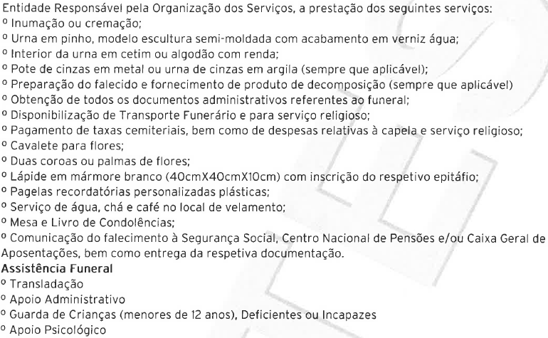
:PREFIX:-COBERTURAS (:PREFIX:-CB-CODE = '3403REPATRIAME') | "REPATRIAMENTO Da Pessoa Segura falecida, residente temporariamente no estrangeiro. Se a Pessoa Segura estiver ausente do seu Domicílio, em Portugal, mais de 90 dias, consecutivos, e falecer no estrangeiro, é garantida a sua Transladação, exceto na lista de Países, Áreas ou Regiões Não Seguráveis. A lista é consultável através da Linha de Apoio ao Cliente ou em www.fidelídade.pt em secção relativa a lnformaçõesLegais/Produtos/SegurosVidaRisco/AmbitoTerritorial/CondicionamentoGarantias/Agr avamentoRisco." | No bloco GARANTIAS / LIMITES DE INDEMNIZAÇÃO
:PREFIX:-COBERTURAS (:PREFIX:-CB-CODE = '3403TRANSLADAC ') | "TRANSLADAçÃO O segurador garante, em caso de morte da Pessoa Segura, a prestação do serviço de Transladação da Pessoa Segura, a partir de qualquer parte do mundo para o local de Prestação do Serviço Fúnebre. Caso a(s) Pessoa(s) Segura(s) faleçam durante uma viagem ao estrangeiro, os herdeiros legais terão direito a um bilhete de avíão, ou de outro meio de transporte adequado, em classe turística ou similar, de ida e volta, para que uma pessoa por eles designada possa viajar, até ao lugar do falecimento, e regressar acompanhando o corpo. Se o acompanhante tíver de ficar no lugar do falecimento, para levar a cabo trâmites relacionados com a Transladação da Pessoa Segura falecida, o Segurador pagará as despesas de estadia, até ao limite de 75€/dia num máximo de 300€." | No bloco GARANTIAS / LIMITES DE INDEMNIZAÇÃO
:PREFIX:-DADOS-GERAIS | "Ao presente contrato aplicam-se as Condíções Gerais: <PREFIX:-DG-COND-GERAIS> ." "As Condições Gerais estão disponíveis na sua área de cliente em www.fidelidade.pt, em todas as Agências e Mediadores da Fidelidade ou mediante solicitação através do Apoío ao Clíente." "O IBAN, indícado e utilizado para o pagamento do prémio por débito direto, poderá também ser utilizado pelo Segurador para o pagamento por transferência bancária de eventual valor de estorno ou indemnização que venha a ter direito." | No final dos blocos DADOS DO CLIENTE / DADOS DO SEGURO | 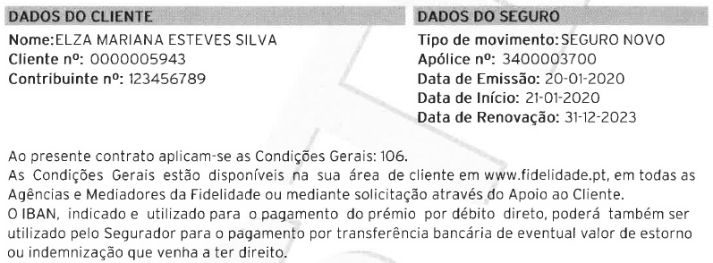
:PREFIX:-TEXTO-LIVRE | Texto livre (Bold e/ou normal) | Opcional, sai no final do bloco GARANTIAS / LIMITES…
:PREFIX:-INFO-FINAL | Texto livre (Bold e/ou normal) "Salvo convenção em contrário constante das Condições Particulares, os ríscos cobertos em qualquer parte do Mundo, exceto nos Países, Áreas ou Regíöes Não Seguráveis constantes em Lista disponível em qualquer agência da Fidelídade, suscetível de ser obtida através do Apoio ao Cliente {217 94 87 01, chamada para a rede fixa nacional) ou em http://www.fid,elidade.pt em secção relativa a Seguros de Vida Risco/ Âmbíto Territorial - Condícíonamento das Garantias/Agravamentos do Risco. A Lista de Países, Áreas ou Regiões Não Seguráveis atualizada perlodicamente motive pelo qual devera ser sempre consuftada aquando da realização da deslocação. Contudo, o Tomador do Seguro ou Pessoa Segura devem comunicar ao Segurador, no prazo de'14 dias a contar do conhecimento, a mudança de país de residência da Pessoa Segura para fora da União Europeia, situação em que a cobertura dos riscos garantídos pef o contrato tem gue ser expressamente aceite pelo Segurador, sendo que, em f unção do País Area ou Região de ResÍdência poderão ser aplicados agravamentos/ sobre-prémios, exclusões de cobertura ou mesmo ser recusado o risco." | Opcional, sai no bloco INFORMAÇÕES | 